说明
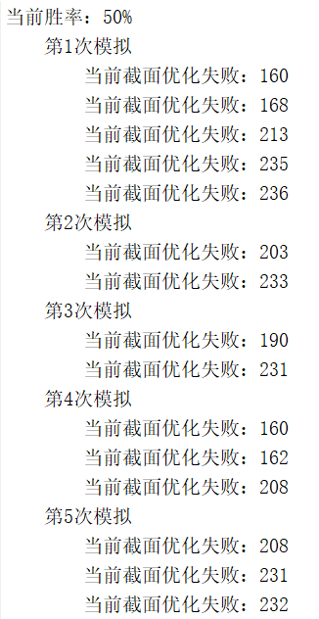
测试说明
由于之前版本的优化模型代码和市场上默认的参数设置有一些出入，所以需要重新做一些测试
核心是把报告《行业配置落地：指数增强篇》中的图表16和图表17重新做一下，具体做法如下
运行step4_simulate_batch脚本，主要参数包含如下几个维度：
1、目标增强指数：包含沪深300和中证500

2、选股范围：指数内选股和全市场选股

3、模拟策略生成方法：基于行业指数生成观点、基于成分股生成行业观点

上述参数搭配一共有8种场景，其中，王慧敏负责沪深300对应的四个场景，李威负责中证500对应的四个场景
每个场景要求生成类似于[模板]sheet页一样的表格，其内容包含不同参数设置场景下的业绩表现
1、不同模拟策略胜率：50%~100%，以5%为步进
2、不同收益调整系数：0、0.5、1、2四种情况
第一批模拟测试相当于给我反馈8张sheet页即可（沪深300和中证500各四张，备注好每个sheet对应的场景）

调试说明
运行过程中，程序会打印类似于下面这样的优化失败信息，这是正常的，不是报错，但是大家运行的时候，
可以大致对比一下，理论上全市场选股(selectInIndex=0)的失败概率应该远小于成分股内选股场景(selectInIndex=1)

